Tabelle1
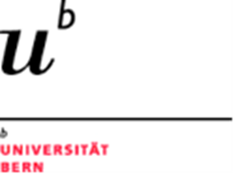
Universität Bern
Theologische Fakultät

KOPTA Koordinationsstelle |  | Sekretariat
für praktikumbezogene |  | '+41 31 631 80 54
theologische Ausbildung |  | www.kopta.unibe.ch
Länggassstr. 51 / Unitobler |  | monika.heuer@unibe.ch
CH-3012 Bern |  | 37066 317002 3170.02

Name: |  | Vorname:
Strasse:
PLZ: |  | Wohnort:
Geburtsdatum:
Name Bank: |  | IBAN-Nr.:
Postkonto: |  | IBAN-Nr.:

Praktisches Semester
Abrechnung Fahrtkosten
Bitte Quittungen etc. beilegen. Bahnbillette nicht nötig
Datum | Ort, Anlass |  | Bahn/Bus (2. Kl., ½Tax) | Betrag in CHF

 |  |  | Total | CHF 0.00

Ausgefülltes Formular bitte ans Sekretariat KOPTA, Monika Heuer

